상품제안서
크린랲, 크린랩 4종 선물세트 | 상품코드: F28749

 |  |  |  |  |  |  | 02-412-0044 | www.easy1.co.kr
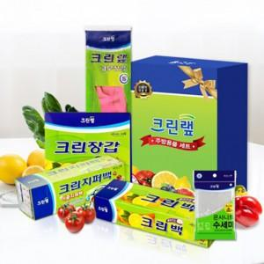

【상세/제작정보】 | 크린백, 지퍼백, 수세미, 위생장갑 or 고무장갑

【인쇄/포장옵션】 | / 포장지포장

【공급단가】 | 수량 | 20~ | 40~ | 100~ | 300~ | 500~
*VAT별도 | 단가 | 10,080원 | 9,910원 | 9,660원 | 9,490원 | 9,240원

【상품 URL】 | https://dev.easy1.co.kr:443/src/goods_detail.php?gdno=28749

